LW分配表
寄存器分配表

地址范围 | 起始地址 | 结束地址 | 类型 | 分配内容 | 描述
01~99 | 0 | / | 16 正整数 | 未使用 |  | 操作
 | 1 | / | 16 整数 | 当前湿度（只读） | 未使用
 | 2 | / | 16 整数 | 当前温度（只读） | 未使用
 | 3 | / | 16 整数 | 设定温度（读/写） | 未使用
 | 4 | / | 16 正整数 | 未使用
 | 5 | / | 16 整数 | 盘管温度（只读） | 未使用
 | 6 | / | 16 正整数 | 模式选择（读写）：0-自动，1-除湿，2-加湿 | 取消使用 |  | Mode_Select
 | 7 | / | 16 正整数 | 运行模式（只读）：0-停机，1-待机，2-正在除湿，3-正在加湿，4-正在化霜 |  |  | Current_Status
 | 8 | / | 16 正整数 | 未使用
 | 9 | / | 16 正整数 | 未使用
 | 10 | / | 16 正整数 | 未使用
 | 11 | / | 16 正整数 | 未使用

 | 50 | / |  | 修改密码和确认密码

100~299 | 100 | 100 |  | / | / | 采集
 | 101 | 101 |  | / | /
 | 102 | 102 |  | / | /
 | 103 | 103 |  | / | /
 | 104 | 104 |  | / | /
 | 105 | 105 |  | / | /
 | 106 | 106 |  | PM2.5（等级0-良，1-优，2-劣） | 实采值 |  | PM25
 | 107 | 107 |  | CO2（等级0-良，1-优，2-劣） | 实采值 |  | CO2
 | 108 | 108 |  | 甲醛（等级0-良，1-优，2-劣） | 实采值 |  | HCHO

 | 120 | 121 | 32 float | 温度 | 采集值 |  | Temper_M
 | 122 | 122 | 16 正整数 | 湿度 | 采集值 |  | Humi_M
 | 123 | 124 | 32 float | 管盘温度 | 采集值 |  | Temper_Tube_M

300~499 | 300 | 301 | 32 float | 温度可设置下限 | 温度报警 | 设置 | Temper_SetLowLimit
 | 302 | 303 | / | / |  |  | /
 | 304 | 305 | / | / |  |  | /
 | 306 | 307 | 32 float | 温度可设置上限 |  |  | Temper_SetUpLimit
 | 308 | 308 | 16 正整数 | 湿度可设置下限 | 湿度报警 |  | Humi_SetLowLimit
 | 309 | 309 | / | / |  |  | /
 | 310 | 310 | / | / |  |  | /
 | 311 | 311 | 16 正整数 | 湿度可设置上限 |  |  | Humi_SetUpLimit
 | 312 | 312 | / | / | 加湿湿度范围
 | 313 | 313 | / | /
 | 314 | 314 | / | / | 除湿湿度范围
 | 315 | 315 | / | /
 | 316 | 316 | 16 正整数 | 风机挡位 | 风机 |  | Fan_Level
 | 317 | 317 | 16正整数 | 直流无刷电机开关状态（传递给LW600） | 除湿模式时间参数 |  | Fan_Status
 | 318 | 318 | / | /
 | 319 | 319 | / | / | /
 | 320 | 320 | / | /
 | 321 | 321 | / | /
 | 322 | 322 | / | /
 | 323 | 324 | / | /
 | 325 | 325 | 16 正整数 | 化霜模式开启条件压缩机连续运行时间 | 化霜模式参数
 | 326 | 326 | / | /
 | 327 | 327 | / | /
 | 328 | 329 | 32 float | 化霜模式停止条件化霜温度阈值（上下限满足温度可设置上下限）
 | 330 | 330 | 16正整数 | 定时开机模式 0-天数 1-每星期算 | 用于参数设置页 |  | TimeOpenMode
 | 331 | 331 | 16正整数 | 定时开机，每星期几 | 用于定时开关机设置页 |  | TimeOpenWeek
 | 332 | 332 | 16正整数 | 定时开机，每月日期 |  |  | TimeOpenDate
 | 333 | 333 | 16正整数 | 定时关机，每天天数 |  |  | TimeOpenDay
 | 334 | 334 | / | /
 | 335 | 335 | / | / |  |  | /
 | 336 | 336 | 16正整数 | 数据记录类型：0-不记录 1-定时记录 2-开机记录 3-关机记录 4-报警记录 |  |  | Record_Code
 | 337 | 337 | 16正整数 | 定时开机，年 | 定时开关机的年月日时分 |  | OpenYear
 | 338 | 338 | 16正整数 | 定时开机，月 |  |  | OpenMonth
 | 339 | 339 | 16正整数 | 定时开机，日 |  |  | OpenDay
 | 340 | 340 | 16正整数 | 定时开机，时 |  |  | OpenHour
 | 341 | 341 | 16正整数 | 定时开机，分 |  |  | OpenMinute
 | 342 | 342 | 16正整数 | 定时关机，年 |  |  | CloseYear
 | 343 | 343 | 16正整数 | 定时关机，月 |  |  | CloseMonth
 | 344 | 344 | 16正整数 | 定时关机，日 |  |  | CloseDay
 | 345 | 345 | 16正整数 | 定时关机，时 |  |  | CloseHour
 | 346 | 346 | 16正整数 | 定时关机，分 |  |  | CloseMinute
 | 347 | 347 | 16正整数 | 上电从FLASH（LW50002）读取自动登录内容后，赋值，0-未登录，1-登录账户1，2-登录账户2，3-登录账户3 |  |  | CurLogin_Status_Level
 | 503 | 504 | 32 float | 温度修正值 |  |  | cTemp_C
 | 505 | 506 | 32 float | 湿度修正值 |  |  | cHumi_C
 | 507 | 507 | 16正整数 | 加湿湿度下限（湿度控制下限） |  |  | cHumiMode_Threshold
 | 508 | 508 | 16正整数 | 除湿湿度上限（湿度控制上限） |  |  | cDeHumiMode_Threshold
 | 509 | 509 | 16 正整数 | 除湿模式连续运行时间（压缩机工作时间） |  |  | cDeHumiMode_Conti_Tim(压缩机工作时间)
 | 510 | 510 | 16 正整数 | 除湿模式休息时间（压缩机休息时间） |  |  | cDeHumiMode_IntVa_Tim（压缩机休息时间）
 | 511 | 512 | 32float | 化霜模式开启条件化霜温度阈值（上下限满足温度可设置上下限） |  |  | cFrostMode_Temper（化霜开始温度）
 | 513 | 513 | 16正整数 | 化霜模式停止条件-化霜时间 |  |  | cFrostMode_Time（化霜时间）
 | 514 | 514 | 16正整数 | 滤网更换时间，单位：小时 |  |  | cFilter_Time
 | 515 | 515 | 16正整数 | 净化修正（等级0-良，1-优秀，2-差，3-不修正） |  |  | cPuri_C
 | 516 | 517 | 32float | 化霜模式结束条件化霜温度阈值（上下限满足温度可设置上下限） |  |  | cFrostEndMode_Temper（化霜结束温度）
 | 518 | 518 | 16正整数 | 换水时间，单位：小时 |  |  | cChangeWaterTime(换水时间)
 | 519 | 519 | 16正整数 | 湿膜更换时间，单位：小时 |  |  | cWetFilm_Time(湿膜更换时间)
 | 550 | 550 | 16正整数 | 净化修正（等级0-良，1-优秀，2-差，3-不修正）新
 | 600 | 600 | 16正整数 | 风机状态按键按下
 | 602 | 602 | 16正整数 | 空气质量

50000~51993 | 50000 | 50000 | / | / | /
 | 50001 | 50001 | / | / | /
 | 50002 | 50002 | 16位正整数 | 开机自动登录（0-不登陆，1、2、3登录对应账号） |  |  | AutoLogin_Type
 | 50003 | 50004 | 32 float | 温度修正值 | 修正值 |  | Temp_C
 | 50005 | 50006 | 32 float | 湿度修正值 | 修正值 |  | Humi_C
 | 50007 | 50007 | 16正整数 | 加湿湿度下限（湿度控制下限） |  |  | HumiMode_Threshold
 | 50008 | 50008 | 16正整数 | 除湿湿度上限（湿度控制上限） |  |  | DeHumiMode_Threshold
 | 50009 | 50009 | 16 正整数 | 除湿模式连续运行时间（压缩机工作时间） |  |  | DeHumiMode_Conti_Time(压缩机工作时间)
 | 50010 | 50010 | 16 正整数 | 除湿模式休息时间（压缩机休息时间） |  |  | DeHumiMode_IntVa_Time（压缩机休息时间）
 | 50011 | 50012 | 32float | 化霜模式开启条件化霜温度阈值（上下限满足温度可设置上下限） |  |  | FrostMode_Temper（化霜开始温度）
 | 50013 | 50013 | 16正整数 | 化霜模式停止条件-化霜时间 |  |  | FrostMode_Time（化霜时间）
 | 50014 | 50014 | 16正整数 | 滤网更换时间，单位：小时 |  |  | Filter_Time
 | 50015 | 50015 | 16正整数 | 净化修正（等级0-良，1-优秀，2-差，3-不修正） |  |  | Puri_C
 | 50016 | 50017 | 32float | 化霜模式结束条件化霜温度阈值（上下限满足温度可设置上下限） |  |  | FrostEndMode_Temper（化霜结束温度）
 | 50018 | 50018 | 16正整数 | 换水时间，单位：小时 |  |  | ChangeWaterTime(换水时间)
 | 50019 | 50019 | 16正整数 | 湿膜更换时间，单位：小时 |  |  | WetFilm_Time(湿膜更换时间)
 | 50020 | 50020 | 16 正整数 | 周一定时功能时间段选择 |  |  | Week1_Seclect
 | 50021 | 50021 | 16 正整数 | 周二定时功能时间段选择 |  |  | Week2_Seclect
 | 50022 | 50022 | 16 正整数 | 周三定时功能时间段选择 |  |  | Week3_Seclect
 | 50023 | 50023 | 16 正整数 | 周四定时功能时间段选择 |  |  | Week4_Seclect
 | 50024 | 50024 | 16 正整数 | 周五定时功能时间段选择 |  |  | Week5_Seclect
 | 50025 | 50025 | 16 正整数 | 周六定时功能时间段选择 |  |  | Week6_Seclect
 | 50026 | 50026 | 16 正整数 | 周日定时功能时间段选择 |  |  | Week7_Seclect
 | 50027 | 50027 | 16 正整数 | 时间段1-1-开-时 |  |  | Time1_1_O_H
 | 50028 | 50028 | 16 正整数 | 时间段1-1-开-分 |  |  | Time1_1_O_M
 | 50029 | 50029 | 16 正整数 | 时间段1-1-关-时 |  |  | Time1_1_C_H
 | 50030 | 50030 | 16 正整数 | 时间段1-1-关-分 |  |  | Time1_1_C_M
 | 50031 | 50031 | 16 正整数 | 时间段1-2-开-时 |  |  | Time1_2_O_H
 | 50032 | 50032 | 16 正整数 | 时间段1-2-开-分 |  |  | Time1_2_O_M
 | 50033 | 50033 | 16 正整数 | 时间段1-2-关-时 |  |  | Time1_2_C_H
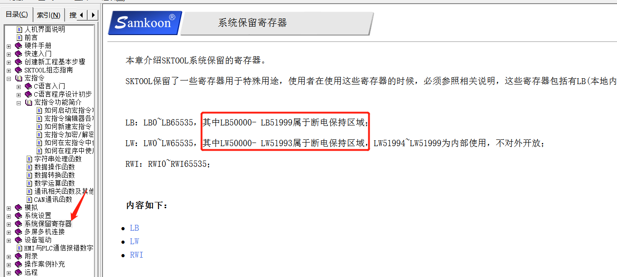
 | 50034 | 50034 | 16 正整数 | 时间段1-2-关-分 |  |  | Time1_2_C_M
 | 50035 | 50035 | 16 正整数 | 时间段2-开-时 |  |  | Time2_O_H
 | 50036 | 50036 | 16 正整数 | 时间段2-开-分 |  |  | Time2_O_M
 | 50037 | 50037 | 16 正整数 | 时间段2-关-时 |  |  | Time2_C_H
 | 50038 | 50038 | 16 正整数 | 时间段2-关-分 |  |  | Time2_C_M
 | 50050 | 50050 | 16正整数 | 加湿湿度设置下限（湿度控制下限+5）
 | 50051 | 50051 | 16正整数 | 除湿湿度设置上限（湿度控制上限-5）
 | 50052 | 50052 | 16正整数 | 冻结命令发生计时
 | 50053 | 50053 | 16 正整数 | 模式选择（读写）：0-自动，1-除湿，2-加湿 |  |  | Mode_Select

 | 51000 | 51000 | 16正整数 | 主站地址
 | 60002 | 60002 | 16正整数 | 空气质量

